상품제안서
레스쁘리 고급 카카오프렌즈 세트(춘식이빨대스텐텀블러+더치커피) | 상품코드: F29358

 |  |  |  |  |  |  | 02-412-0044 | www.easy1.co.kr
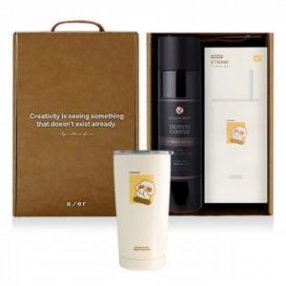

【상세/제작정보】 | 기본수량 미만 인쇄시 비용 추가. 스티커 제작및 부착 비용 별도 문의. 쇼핑백:700원

【인쇄/포장옵션】 | 레이저 / 포장지포장

【공급단가】 | 수량 | 100~ | 300~ | 500~ | 1,000~ | 3,000~
*VAT별도 | 단가 | 36,120원 | 35,510원 | 34,610원 | 34,010원 | 33,110원

【상품 URL】 | https://dev.easy1.co.kr:443/src/goods_detail.php?gdno=29358

